Sheet1
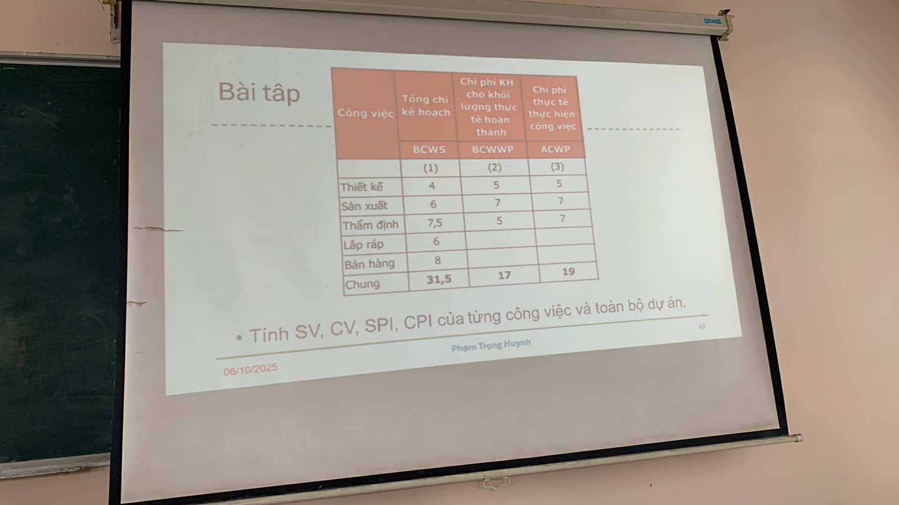
1. Các công thức cơ bản
Ký hiệu | Ý nghĩa | Công thức
SV | Schedule Variance (Sai lệch tiến độ) | SV = BCWP - BCWS
CV | Cost Variance (Sai lệch chi phí) | CV = BCWP - ACWP
SPI | Schedule Performance Index | SPI = BCWP / BCWS
CPI | Cost Performance Index | CPI = BCWP / ACWP
2. Bảng dữ liệu gốc
Công việc | BCWS | BCWP | ACWP
Thiết kế | 4 | 5 | 5
Sản xuất | 6 | 7 | 7
Thẩm định | 7.5 | 5 | 7
Lắp ráp | 6
Bán hàng | 8
Tổng cộng | 31.5 | 17 | 19

3. Tính cho từng công việc
Thiết kế | Sản xuất | Thẩm định

SV = 5 - 4 = +1 | SV = 7 - 6 = +1 | SV = 5 - 7.5 = -2.5

CV = 5 - 5 = 0 | CV = 7 - 7 = 0 | CV = 5 - 7 = -2

SPI = 5 / 4 = 1.25 | SPI = 7 / 6 = 1.17 | SPI = 5 / 7.5 = 0.67

CPI = 5 / 5 = 1.00 | CPI = 7 / 7 = 1.00 | CPI = 5 / 7 = 0.71

→ Đúng tiến độ và đúng chi phí | → Tiến độ tốt, chi phí đúng kế hoạch | → Trễ tiến độ, vượt chi phí

4. Tính cho toàn dự án
Tổng hợp | BCWS | BCWP | ACWP
Toàn dự án | 31.5 | 17 | 19

SV = 17 - 31.5 = -14.5

CV = 17 - 19 = -2

SPI = 17 / 31.5 = 0.54

CPI = 17 / 19 = 0.89

→ Toàn dự án đang chậm tiến độ và vượt chi phí

Sheet2
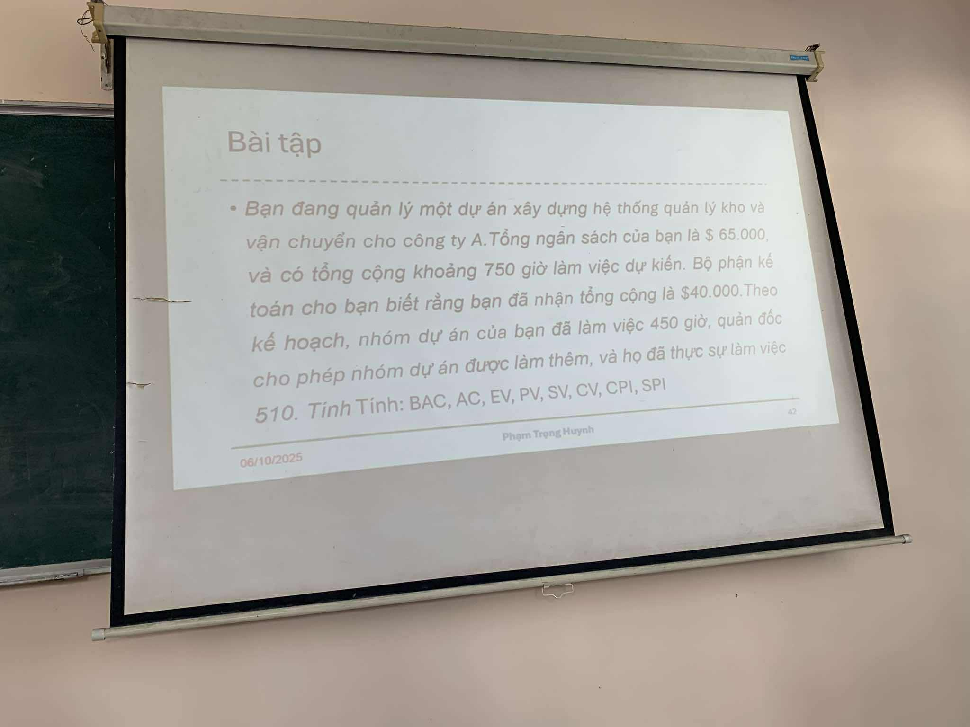
Bước 1. Tính các giá trị cơ bản
Ký hiệu | Ý nghĩa | Công thức / Dữ liệu | Kết quả
BAC | Budget At Completion (Ngân sách hoàn thành) | Cho sẵn | 65,000 USD
PV | Planned Value (Giá trị kế hoạch) | (450/750) × 65,000 | 39,000 USD
EV | Earned Value (Giá trị đạt được) | Cho sẵn | 40,000 USD
AC | Actual Cost (Chi phí thực tế) | (510/750) × 65,000 | 44,200 USD

Bước 2. Tính các sai lệch
Chỉ tiêu | Công thức | Kết quả | Giải thích
SV (Schedule Variance) | EV - PV | 40,000 - 39,000 = +1,000 USD | Dự án đi trước tiến độ
CV (Cost Variance) | EV - AC | 40,000 - 44,200 = -4,200 USD | Dự án vượt chi phí

Bước 3. Tính các chỉ số hiệu suất
Chỉ tiêu | Công thức | Kết quả | Giải thích
SPI | EV / PV | 40,000 / 39,000 = 1.03 | Tiến độ hơi nhanh hơn kế hoạch
CPI | EV / AC | 40,000 / 44,200 ≈ 0.905 | Hiệu quả chi phí kém, vượt ngân sách

Bước 4. Nhận xét tổng thể

Đánh giá | Mô tả
Tiến độ (SPI > 1) | Dự án đi nhanh hơn kế hoạch khoảng 3%
Chi phí (CPI < 1) | Dự án vượt chi phí khoảng 10%
Tổng quan | Dự án đang đạt tiến độ tốt nhưng chi phí thực tế vượt kế hoạch → cần kiểm soát lại việc sử dụng nguồn lực.

Sheet3

Dữ liệu đề bài
BAC (ngân sách toàn dự án) = 300,000

AC (chi phí thực tế đến nay) = 175,000

Tiến độ thực tế hoàn thành = 40%

Tiến độ kế hoạch đến thời điểm này = 50%

Tính các giá trị cơ bản
EV (Earned Value) = % hoàn thành thực tế × BAC
→ EV = 0.40 × 300,000 = 120,000

PV (Planned Value) = % kế hoạch × BAC
→ PV = 0.50 × 300,000 = 150,000

Sai lệch
SV (Schedule Variance) = EV − PV
→ SV = 120,000 − 150,000 = −30,000 → chậm tiến độ

CV (Cost Variance) = EV − AC
→ CV = 120,000 − 175,000 = −55,000 → vượt chi phí

Chỉ số hiệu suất
SPI = EV / PV = 120,000 / 150,000 = 0.80 → tiến độ đạt 80% so với kế hoạch

CPI = EV / AC = 120,000 / 175,000 ≈ 0.686 → tốn ~1/0.686 ≈ 1.46 lần chi phí kế hoạch cho mỗi giá trị tạo ra

Sheet4

Dữ liệu đề bài
Thông tin | Ký hiệu | Giá trị
Tổng ngân sách | BAC | 120,000
Chi phí kế hoạch đến hiện tại | BCWS | 23,000
Giá trị công việc hoàn thành | BCWP | 20,000
Chi phí thực tế | ACWP | 25,000

Tính CV, SV, CPI
Chỉ tiêu | Công thức | Kết quả | Giải thích
SV (Schedule Variance) | SV = BCWP - BCWS | 20,000 - 23,000 = −3,000 | Dự án chậm tiến độ
CV (Cost Variance) | CV = BCWP - ACWP | 20,000 - 25,000 = −5,000 | Dự án vượt chi phí
CPI (Cost Performance Index) | CPI = BCWP / ACWP | 20,000 / 25,000 = 0.8 | Mỗi 1 USD chi ra chỉ tạo ra 0.8 USD giá trị

Dự án thực hiện thế nào so với kế hoạch
Vì SV < 0, CV < 0, CPI < 1,
Dự án vừa chậm tiến độ, vừa vượt ngân sách.

Dùng CPI để tính EAC và đánh giá hiệu quả
Công thức:
EAC=BAC/CPI=120,000/0.8=150,000
Dự kiến chi phí hoàn thành (EAC) là 150,000, vượt 30,000 USD so với kế hoạch.
→ Hiệu quả chi phí xấu hơn kế hoạch (CPI < 1).

Dùng SPI để ước lượng thời gian hoàn thành
rước hết, tính SPI = BCWP / BCWS = 20,000 / 23,000 ≈ 0.87
→ Dự án đạt 87% tiến độ kế hoạch.

